Утеплитель
Фото | Утеплитель | Розница

 |  | упаковка | м3
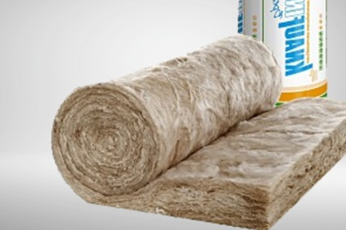 | Knauf 2х50х1200х9000 (1,08м3) | 3,800.00 р. | 3,518.52 р.
 | Knauf 150х1200х5500 (0,99м3) | 3,483.33 р. | 3,518.52 р.
 | Isobox Экстра Лайт 800х600х50 (0,36м3) | 1,100.00 р. | 3,055.56 р.
 | Isobox Экстра Лайт 800х600х100 (0,384м3) | 1,173.33 р. | 3,055.55 р.
 |  | Действителен с 05.07.21 г.
Бесплатно расчет, погрузка в машину, консультации.

